Evaluation TP3
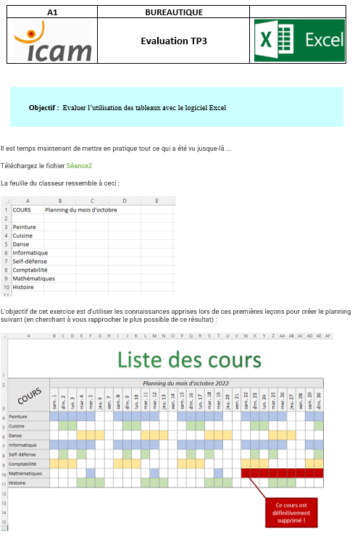
Liste des cours
COURS | Planning du mois d'octobre 2022
 | sam. 1 | dim. 2 | lun. 3 | mar. 4 | mer. 5 | jeu. 6 | ven. 7 | sam. 8 | dim. 9 | lun. 10 | mar. 11 | mer. 12 | jeu. 13 | ven. 14 | sam. 15 | dim. 16 | lun. 17 | mar. 18 | mer. 19 | jeu. 20 | ven. 21 | sam. 22 | dim. 23 | lun. 24 | mar. 25 | mer. 26 | jeu. 27 | ven. 28 | sam. 29 | dim. 30
Peinture
Cuisine
Danse
Informatique
Self-défense
Comptabilité
Mathématiques
Histoire

Ce cours est définitivement supprimé !

